Solicitud gráfica
 | Asignatura: | Matemáticas |  |  | Fecha:
 | Grado: | 4
 | Título del tema: | Los números naturales |  |  | ¿Cuaderno de estudio o recurso? | Recurso
 | Editor: | Johanna Montejo Rozo |  |  | Motor del recurso | M5A

 | Código guión o recurso: | MA_04_02_CO_REC320 | ← Para determinar este código, visite la hoja de Ayuda
 |  |  |  |  | ESPECIFICACIÓN DE ARCHIVOS A ENTREGAR
Núm. | Archivo Shutterstock o ruta en web | Imagen para: | Tipo | Formato | Nombre imagen SMALL | Tamaño imagen SMALL | Nombre imagen ZOOM | Tamaño imagen ZOOM | Descripción | Observaciones
IMG01 | Ver observaciones (última columna de esta tabla) | Recurso M5A | Ilustración | Horizontal | MA_04_02_CO_REC320_IMG01n.png | 286 x 286 px | MA_04_02_CO_REC320_IMG01a.png | 500 x 500 px | Número 7 escrito en sistema de numeración egipcio
IMG02 | Ver observaciones (última columna de esta tabla) | Recurso M5A | Ilustración | Horizontal | MA_04_02_CO_REC320_IMG02n.png | 286 x 286 px | MA_04_02_CO_REC320_IMG02a.png | 500 x 500 px | Número 7532 escrito en sistema de numeración egipcio | 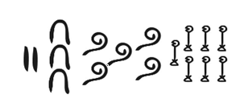
IMG03 | Ver observaciones (última columna de esta tabla) | Recurso M5A | Ilustración | Horizontal | MA_04_02_CO_REC320_IMG03n.png | 286 x 286 px | MA_04_02_CO_REC320_IMG03a.png | 500 x 500 px | Número 1032 escrito en sistema de numeración egipcio | 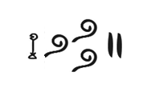
IMG04 | Ver observaciones (última columna de esta tabla) | Recurso M5A | Ilustración | Horizontal | MA_04_02_CO_REC320_IMG04n.png | 286 x 286 px | MA_04_02_CO_REC320_IMG04a.png | 500 x 500 px | Número 3.456.002 utilizando los símbolos del sistema de numeración egipcio | 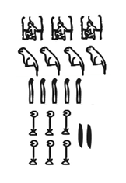
IMG05 | Ver observaciones (última columna de esta tabla) | Recurso M5A | Ilustración | Horizontal | MA_04_02_CO_REC320_IMG05n.png | 286 x 286 px | MA_04_02_CO_REC320_IMG05a.png | 500 x 500 px | Número 432.100 utilizando los símbolos del sistema de numeración egipcio | 